Sheet1
zookeeper 的使用场景
 | 分布式协调
 |  | 你 A 系统发送个请求到 mq，然后 B 系统消息消费之后处理了。那 A 系统如何知道 B 系统的处理结果？
 |  | 用 zookeeper 就可以实现分布式系统之间的协调工作。A 系统发送请求之后可以在 zookeeper 上对某个节点的值注册个监听器，
 |  | 一旦 B 系统处理完了就修改 zookeeper 那个节点的值，A 系统立马就可以收到通知，完美解决。
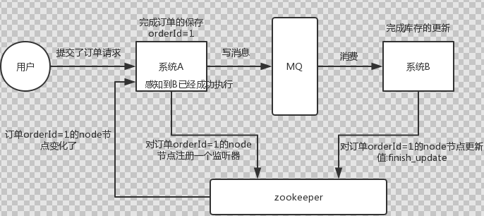

 | 分布式锁
 |  | 对某一个数据连续发出两个修改操作，两台机器同时收到了请求，但是只能一台机器先执行完另外一个机器再执行。
 |  | 那么此时就可以使用 zookeeper 分布式锁，一个机器接收到了请求之后先获取 zookeeper 上的一把分布式锁，就是可以去创建一个 znode，
 |  | 接着执行操作；然后另外一个机器也尝试去创建那个 znode，结果发现自己创建不了，因为被别人创建了，那只能等着，等第一个机器执行完了自己再执行。

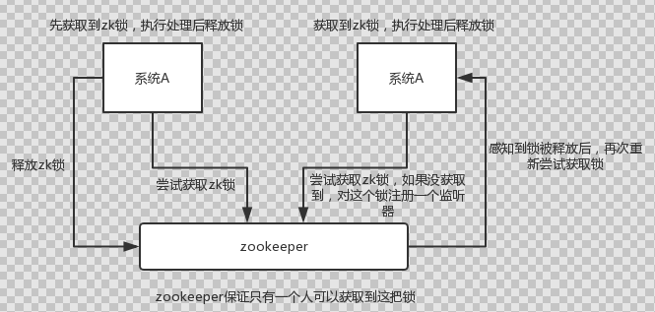

 | 元数据/配置信息管理
 |  | zookeeper 可以用作很多系统的配置信息的管理，比如 kafka、storm 等等很多分布式系统都会选用 zookeeper 来做一些元数据、配置信息的管理，
 |  |  | 包括 dubbo 注册中心不也支持 zookeeper
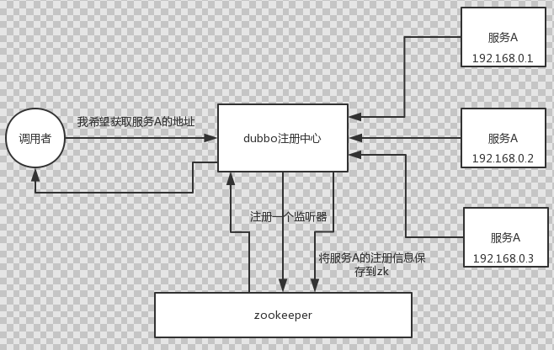

 | HA高可用性
 |  | 这个应该是很常见的，比如 hadoop、hdfs、yarn 等很多大数据系统，都选择基于 zookeeper 来开发 HA 高可用机制，
 |  |  | 就是一个重要进程一般会做主备两个，主进程挂了立马通过 zookeeper 感知到切换到备用进程。

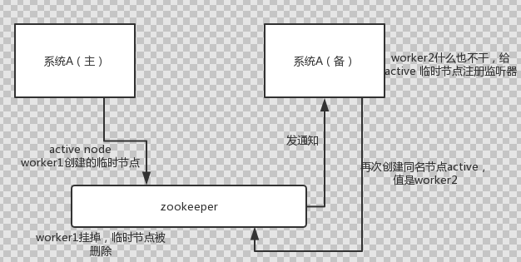

redis 分布式锁和 zk 分布式锁的对比
 | redis 分布式锁，其实需要自己不断去尝试获取锁，比较消耗性能。
 | zk 分布式锁，获取不到锁，注册个监听器即可，不需要不断主动尝试获取锁，性能开销较小。

